INCLI
 | DİKİM TALİMAT FORMU |  |  |  |  |  |  | Doküman No |  | MDL.P1.F1
 |  |  |  |  |  |  |  | Yayın Tarihi |  | 2005-06-01
 |  |  |  |  |  |  |  | Revizyon No |  | 3
 |  |  |  |  |  |  |  | Revizyon Tarihi |  | 2022-10-10
 |  |  |  |  |  |  |  | Sınıfı |  | Hizmete Özel

MÜŞTERİ: |  | LEVİS - S324 |  | TARİH: |  | 21,03,2024
MODEL KODU: |  | A2823-0251 |  | MODEL ADI: |  | A2823-0251
RENK: |  | DRESS BLUES |  | HAZIRLAYAN: |  | HACER POLAT
ÜRÜN RESMİ VE ÖLÇÜM YERLERİ
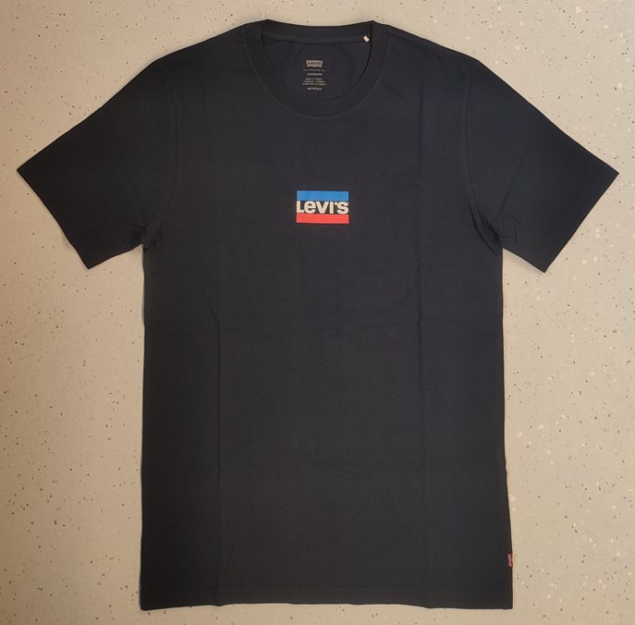

 |  |  |  |  |  |  | **MODEL RENGİ VE BASKISI DOĞRU DEĞİLDİR.

PARTİ NO : | 41724-30-1
 | EN3 BOY7,5

SİLİKON YIKAMA
YIKAMA ÖNCESİ ÖLÇÜ TABLOSU
INÇ LI |  |  | XXS | XS | S | M | L | XL | XXL | XXXL | TOL(-/+)
YAKA AÇIKLIGI - DİKİŞTEN DİKİŞE |  |  | 7.3 | 7.5 | 7.6 | 7.7 | 8.0 | 8.2 | 8.5 | 8.8 | 0.25
ARKA YAKA DÜŞÜKLÜĞÜ - OMUZDAN |  |  | 0.9 | 0.9 | 0.9 | 1.1 | 1.2 | 1.3 | 1.5 | 1.6 | 0.125
ÖN YAKA DÜŞÜKLÜĞÜ - OMUZDAN |  |  | 4.7 | 4.7 | 4.7 | 4.8 | 5.0 | 5.2 | 5.5 | 5.8 | 0.125
YAKA YÜKSEKLİĞİ |  |  | 0.8 | 0.8 | 0.8 | 0.8 | 0.8 | 0.8 | 0.8 | 0.8 | 0.125
ESNEK YAKA |  |  | 25.0 | 25.0 | 25.0 | 25.0 | 25.0 | 25.0 | 25.0 | 25.0 | 0
OMUZ EĞİMİ |  |  | 2.0 | 2.0 | 2.2 | 2.2 | 2.2 | 2.3 | 2.3 | 2.4 | 0.125
OMUZ ÖNE DÖNÜŞÜ |  |  | 0.5 | 0.5 | 0.5 | 0.5 | 0.5 | 0.5 | 0.5 | 0.5 | 0.125
OMUZDAN OMUZA |  |  | 15.5 | 16.2 | 17.0 | 17.8 | 18.5 | 19.3 | 20.1 | 20.9 | 0.375
ÖN AYNA - OMUZDAN 7" DEN |  |  | 13.5 | 14.4 | 15.3 | 16.2 | 17.1 | 18.0 | 18.9 | 19.8 | 0.375
ARKA AYNA - OMUZDAN 7" DEN |  |  | 14.2 | 15.1 | 16.0 | 16.9 | 17.8 | 18.7 | 19.6 | 20.5 | 0.375
GÖĞÜS - 1" DEN |  |  | 16.7 | 18.0 | 19.3 | 20.9 | 22.9 | 25.0 | 27.3 | 29.1 | 0.5
ETEK |  |  | 16.7 | 18.0 | 19.3 | 20.9 | 23.2 | 25.5 | 27.8 | 30.1 | 0.5
ETEK DİKİŞ YÜKSEKLİĞİ |  |  | 0.8 | 0.8 | 0.8 | 0.8 | 0.8 | 0.8 | 0.8 | 0.8 | 0.125
ARKA ORTADAN KOL BOYU |  |  | 16.9 | 17.4 | 17.9 | 18.5 | 19.1 | 19.8 | 20.5 | 21.1 | 0.25
KOLEVİ - DÜZ |  |  | 8.9 | 9.1 | 9.4 | 9.7 | 10.1 | 10.5 | 10.9 | 11.4 | 0.25
PAZU - 1" DEN |  |  | 6.6 | 7.0 | 7.3 | 7.7 | 8.2 | 8.8 | 9.3 | 9.8 | 0.25
KOLAĞZI |  |  | 6.1 | 6.4 | 6.8 | 7.2 | 7.7 | 8.2 | 8.8 | 9.3 | 0.25
KOLAĞZI DİKİŞ YÜKSEKLİĞİ |  |  | 0.8 | 0.8 | 0.8 | 0.8 | 0.8 | 0.8 | 0.8 | 0.8 | 0.125
OMUZDAN BOY |  |  | 27.7 | 28.5 | 29.3 | 30.1 | 30.9 | 31.7 | 32.5 | 33.3 | 0.625
SÜS ETİKET YERİ |  |  | 2.1 | 2.1 | 2.1 | 2.1 | 2.1 | 2.1 | 2.1 | 2.1 | 0

 |  |  |  |  |  |  |  |  |  |  | SAYFA-1

